BizRoboのインストール
下記は使うインストールパッケージ（10.2.0.3）である

クリックしてインストールを開始する。もし許可申請のプロンプトが表示された場合は、
管理者に連絡してください
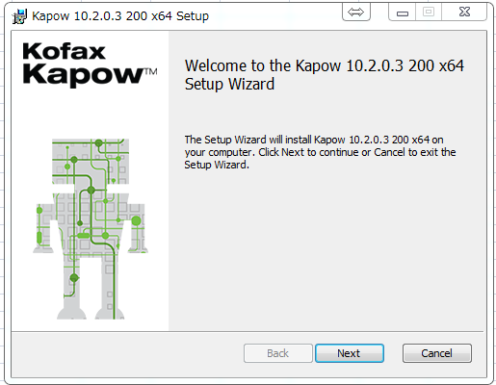
クリック

「I accept the terms in the license agreement」を選択する
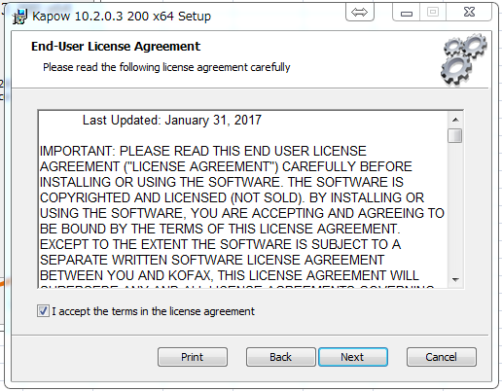
クリック

インストールモードを選択する。「Complete」（全部）を選択してください。
选择安装模式，建议选择Complete，全部安装。
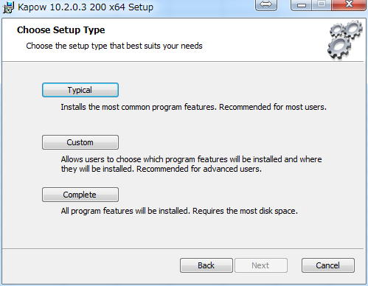
クリック

「Install」をクリックしてインストールを開始する。
点击Install，开始安装。
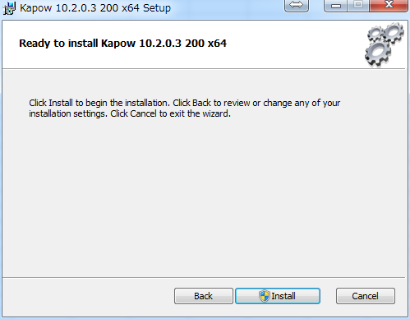
クリック

インストールが完了するまで待ってください。管理者権限が必要。
等待安装完成，这一步需要管理员权限。
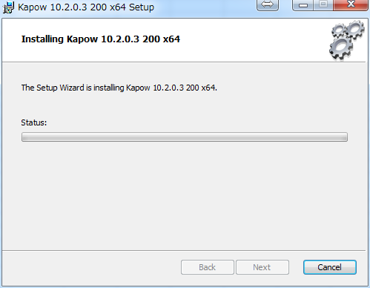

インストール後、[Finish]をクリックする
安装完成后点击Finish
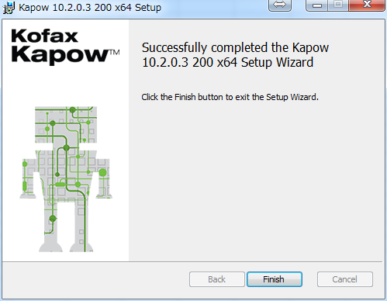
クリック

「すべてのプログラム」クリック。Kapow10.2.0.3 を開き、
下記画面が表示されれば、インストールは完了。 DSとMCが正常にインストールされる。
如下图这样kapow就安装完成了。DS和MC一起都被安装成功了。
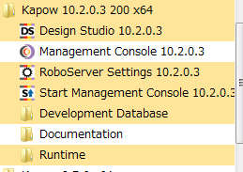

DSとMCのインストールに違いはない。 違いは配置だけ。次のMC用の設定シートで説明する。
在安装手顺上DS和MC没什么区别。区别仅仅是配置的不同，接下来会依次讲解。

MCの設定
Robot Serverを起動する
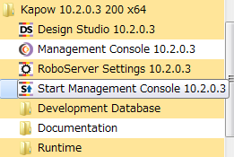

サービスが自動的に開くになるまでしばらくお待ちください
等待一段时间让服务开启。
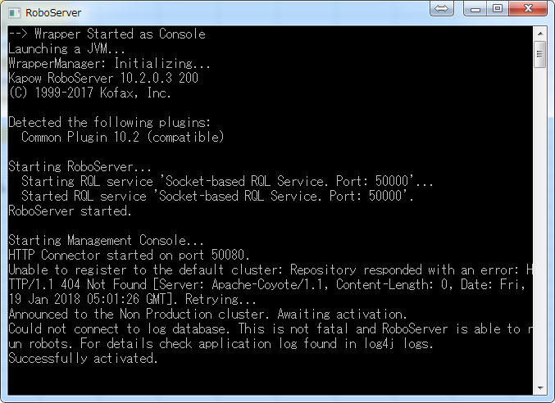

Development Databaseを起動する
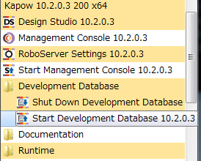

サービスが自動的に開くまでしばらくお待ちください
等待一段时间让服务开启。
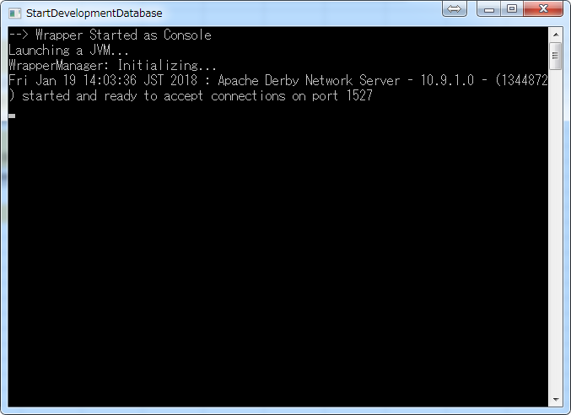

MCを開く
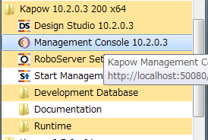

ライセンス契約を同意し、「I AGREE」をクリックする
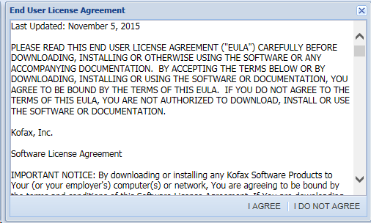
クリック

ページでライセンスを入力する
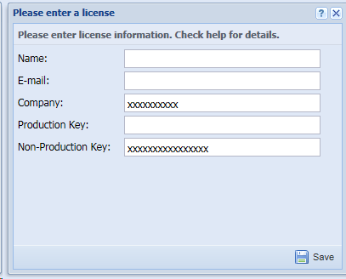
クリック

下図は認証後の画面
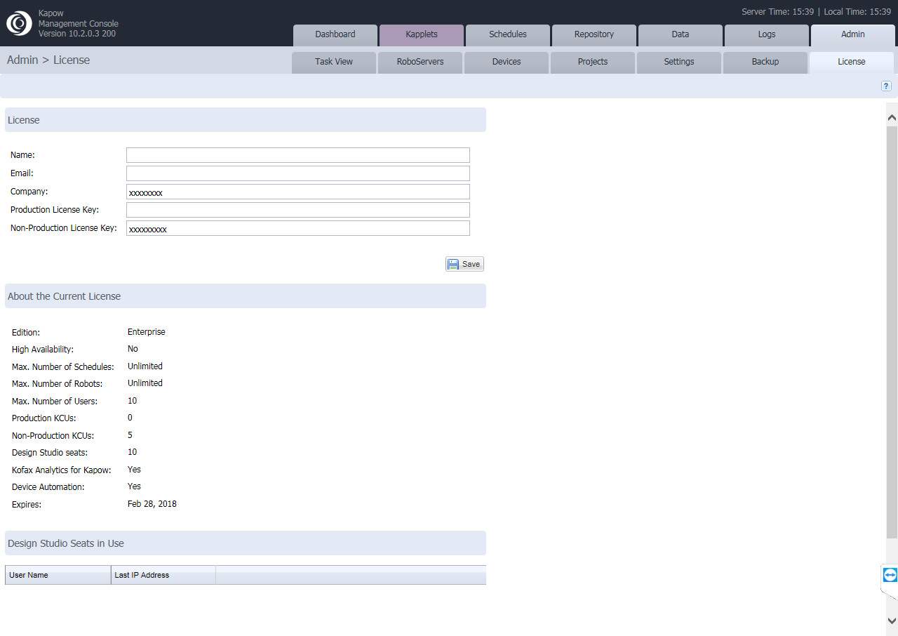
①
②

認証ライセンスを使用して、MCを正常に使用できる。MCはMySQL DBに関連付ける場合は、以下の設定することが必要。
MC配置认证License后就可以正常使用。如果需要在MC关联MySQL的DB、需要配置下面的内容。
「Admin->Setting->Database Driver」を選択する
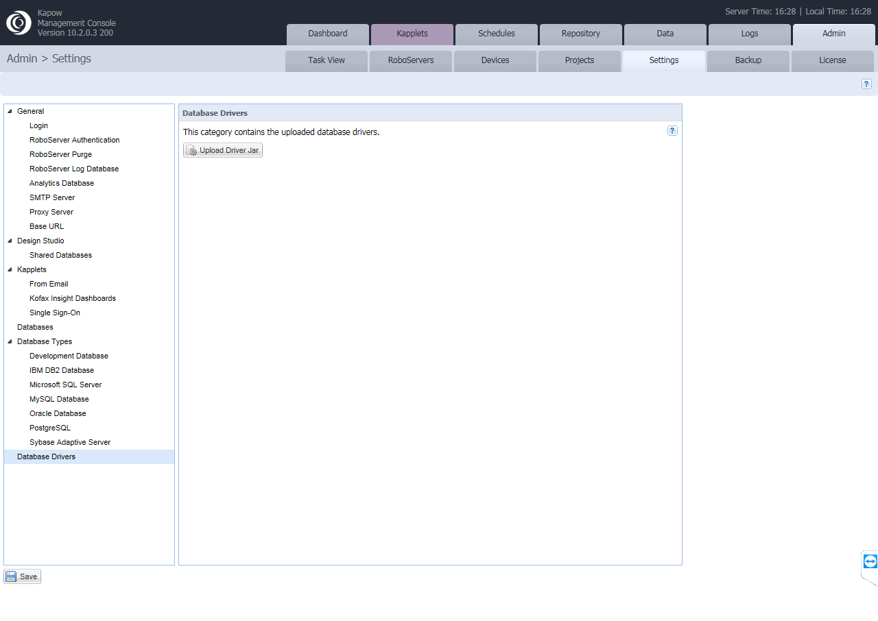
①
②
③
クリック

ダウンロードしたmysql jdbcドライバ（java）を選択し、アップロードする
选中下载好的mysql jdbc 驱动(java)
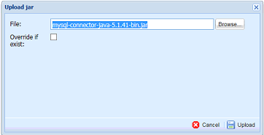
クリック

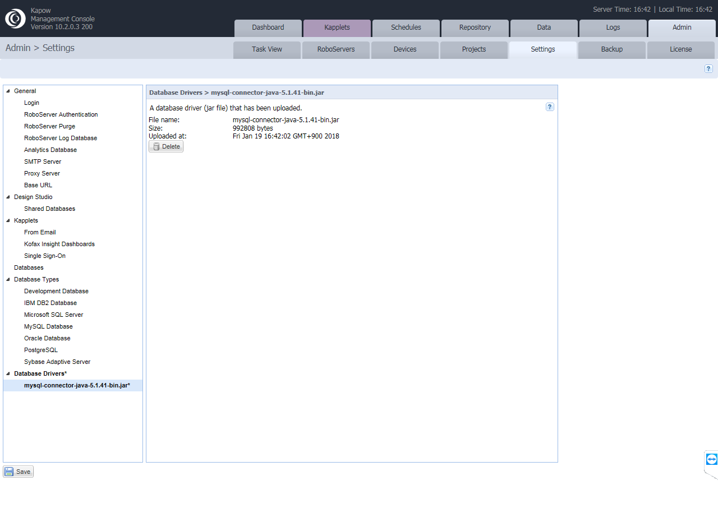

クリック

保存之后需要再启动MC。

「Admin->RoboServers」を選択する
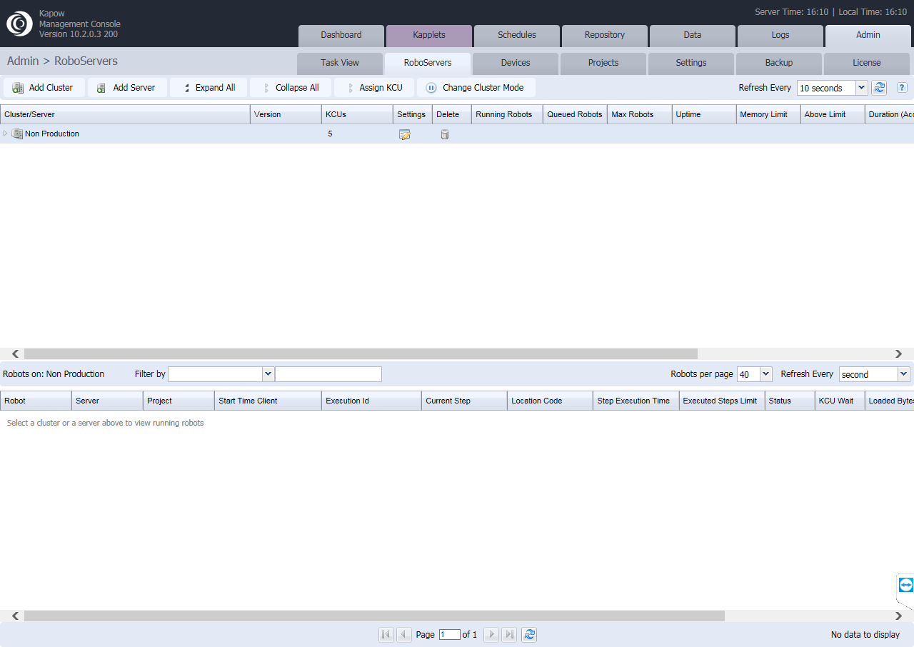
クリック

データベースを設定し、新しいDBを追加する
选择Database进行设置，追加一个新的DB。
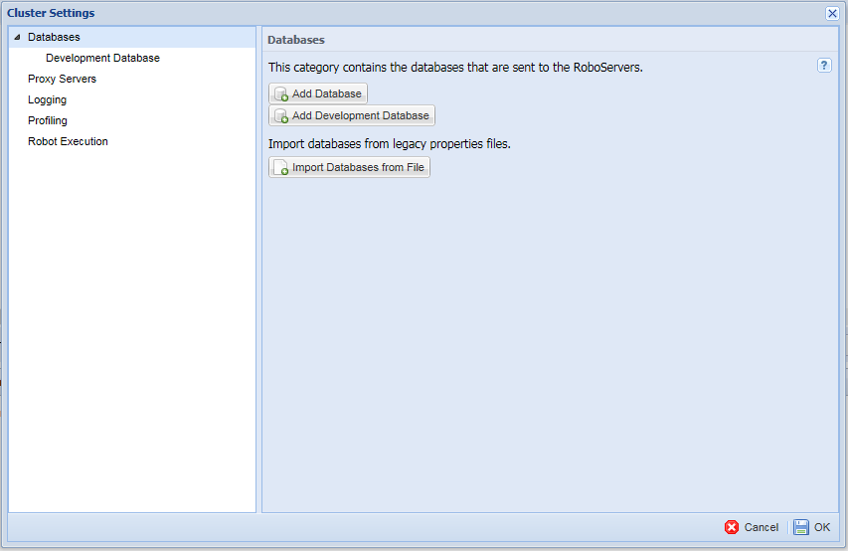
クリック

DBを関連する設定（BizRobo研修資料のL5章で説明する）
在BizRobo研修資料的L5一章，已经介绍过怎样关联DB，这里的设置与DS的完全相同。

Name：同一のDB名を使用する
Host：DBサーバーのIP
Type：DBのタイプ。MySQLを参照。
Schema：使用するDBの名前
Username：DBのログインアカウント
Password：DBのログインパスワード
その他はデフォルトを使用する
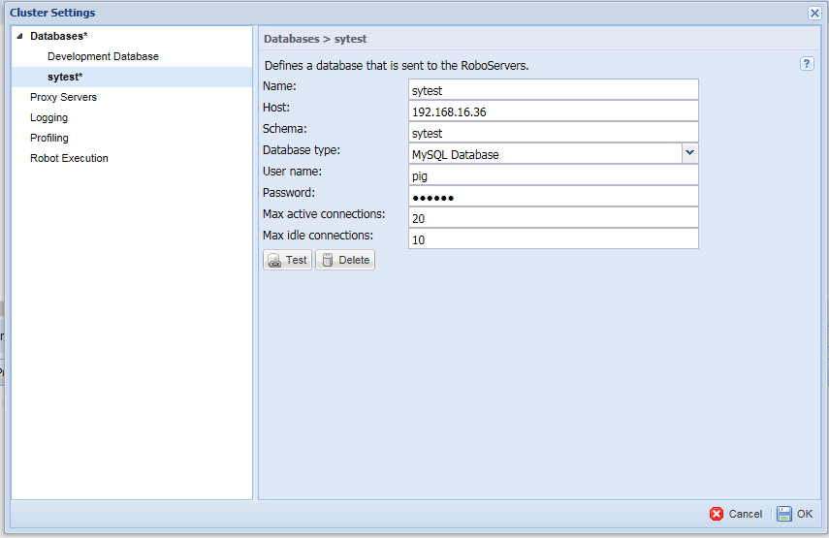
クリック

このメッセージは、関連付けが成功したことを示す
出现此条message表示关联成功。
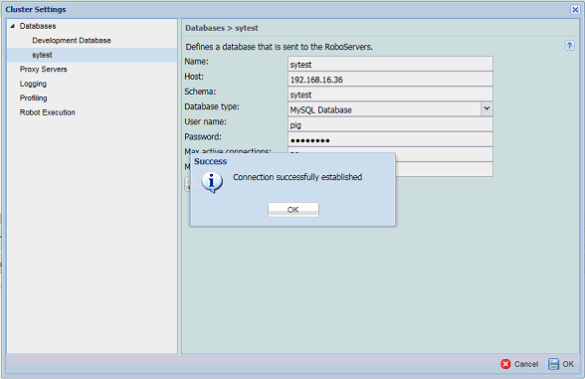
クリック
クリック

DSの設定
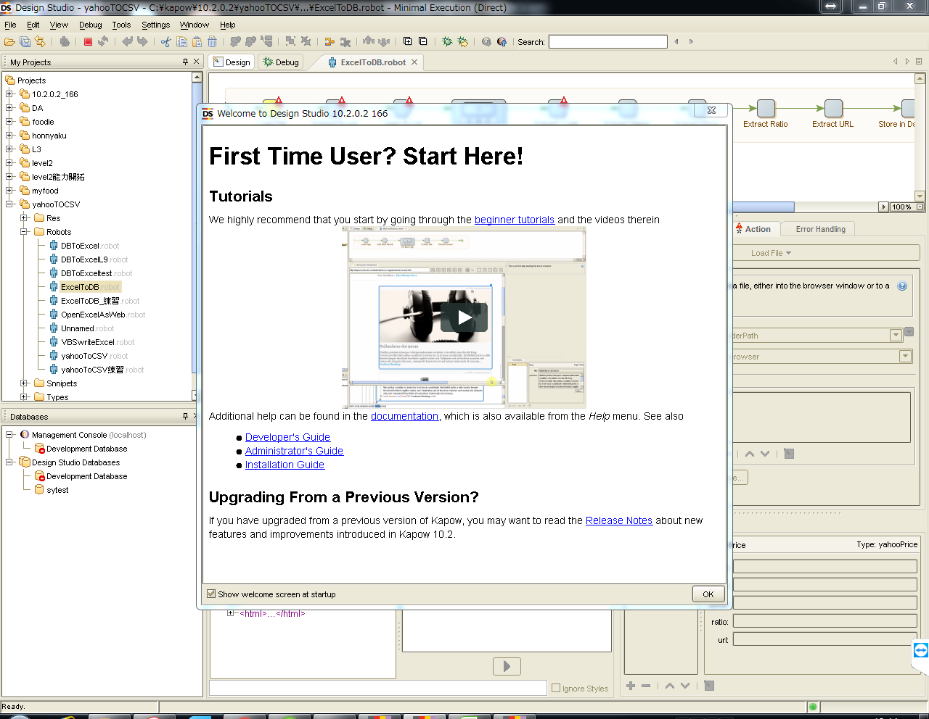
DSを開く
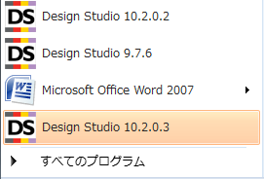

ファイアウォール設定
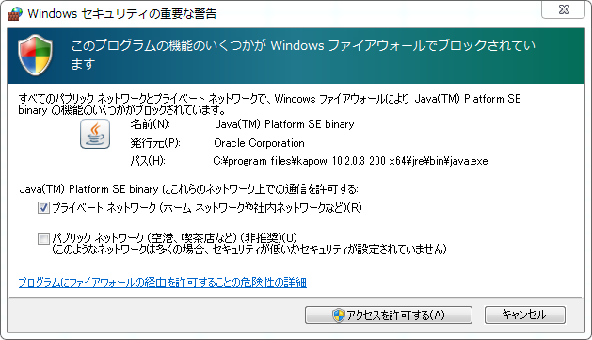
クリック

「I AGREE」を選択する
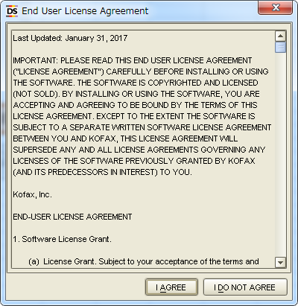
クリック

「Company」と「License Key」を入力する。
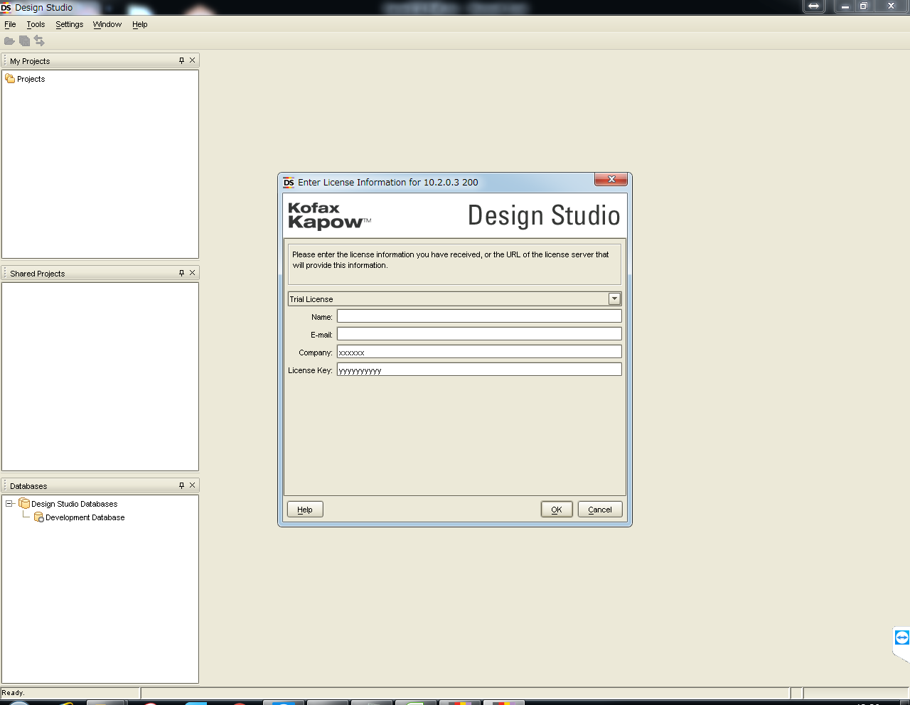
クリック

CompanyおよびLicense KEYを入力

Robot Serverが自動的に開くまでしばらくお待ちください。
Robot Server会自动启动，等待一段时间
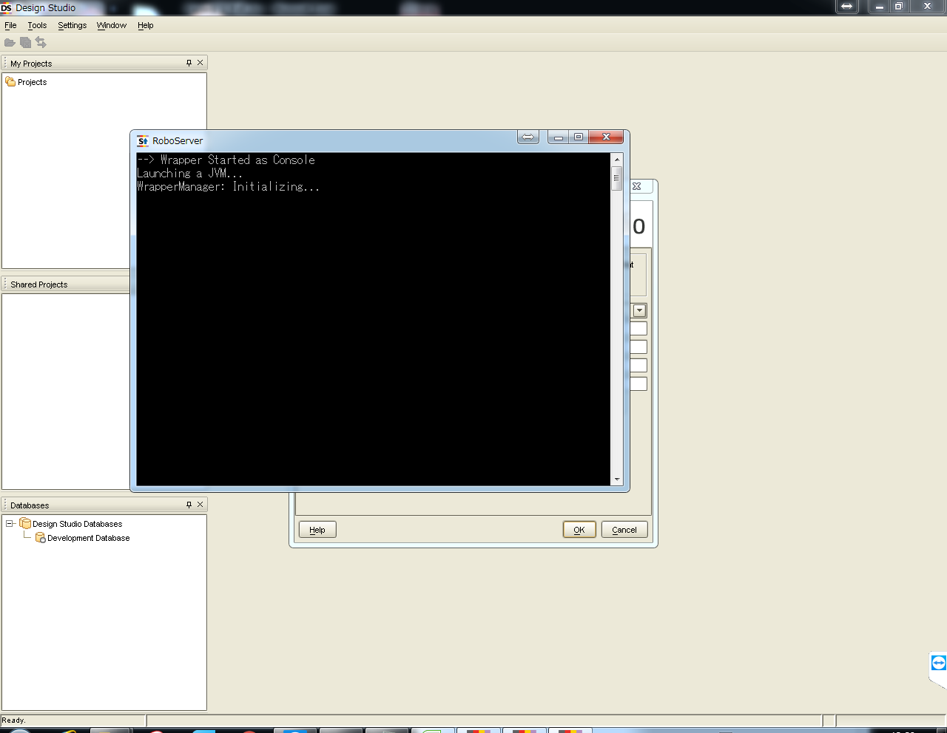

この画面でうまくいっていることを確認する。
画面显示验证成功，可以正常使用。
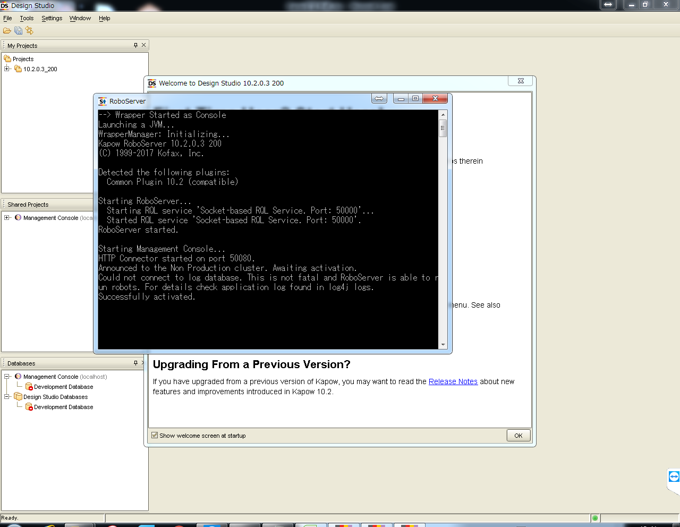
この50080messageが表示された場合、継続して見守る、以外のmessageが表示された場合、Popupから、「OK」をクリック。

「OK」をクリックして、WAITしてください。
这时请点击OK，消除Popup并且继续等待
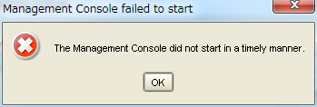
クリック

50080 messageが表示されれば、成功です。
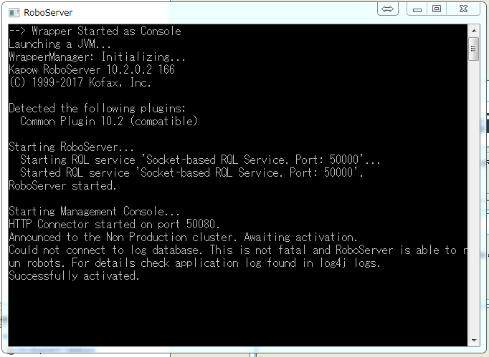

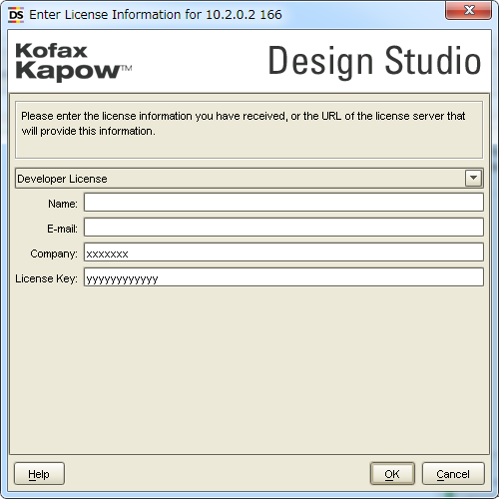
入力したものが一致していることの確認
クリック

DSを利用できます。

